Feuil1
Calcul volume rectangle

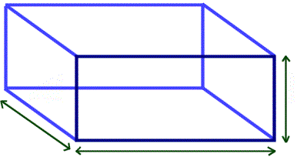

 |  |  |  |  | Profondeur
Largeur |  |  |  |  | (en pouces)
(en pieds) |  |  |  |  | 1
15

 | Longueur | 10
 | (en pieds)
 |  |  |  | 0.46 | vg3
Total du nombre de verge cube pour remplir =
Total du nombre de sacs de terre pour remplir le jardin = |  |  |  | 14 | sacs
Total du nombre de sacs de paillis pour remplir le jardin = |  |  |  | 6 | sacs
Total du nombre de sacs de pierre concassée pour remplir le jardin = |  |  |  | 14 | sacs
Total du nombre de sacs de pierre de rivière pour remplir le jardin = |  |  |  | 24 | sacs

Calcul remplir un cercle
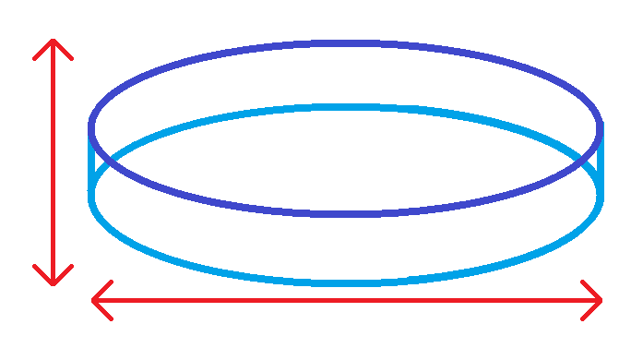

Profondeur
(en pouces)
4

 | Diamètre | 20
 | (en pieds)

 |  |  |  | 3.88 | vg3
Total du nombre de verge cube pour remplir =
Total du nombre de sacs de terre pour remplir le jardin = |  |  |  | 117 | sacs
Total du nombre de sacs de paillis pour remplir le jardin = |  |  |  | 47 | sacs
Total du nombre de sacs de pierre concassée pour remplir le jardin = |  |  |  | 117 | sacs
Total du nombre de sacs de pierre de rivière pour remplir le jardin = |  |  |  | 194 | sacs

Calcul tour de piscine
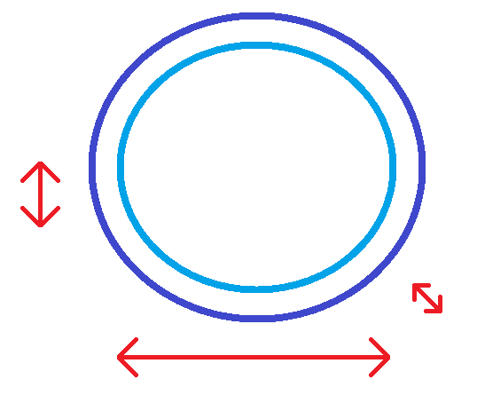

Profondeur
(en pouces)
2

Diamètre de la piscine |  | 20 | Largeur de bordure |  | 18
(en pieds) |  |  | (en pouces)

 |  |  |  | 0.63 | vg3
Total du nombre de verge cube pour remplir =
Total du nombre de sacs de terre pour remplir le jardin = |  |  |  | 19 | sacs
Total du nombre de sacs de paillis pour remplir le jardin = |  |  |  | 8 | sacs
Total du nombre de sacs de pierre concassée pour remplir le jardin = |  |  |  | 19 | sacs
Total du nombre de sacs de pierre de rivière pour remplir le jardin = |  |  |  | 32 | sacs

